상품제안서
잭니클라우스 3단UV암막초미니 양우산 | 상품코드: S42683

 |  |  |  |  |  |  | 02-713-8555 | www.synergygift.co.kr
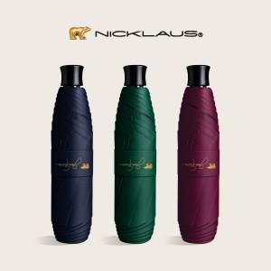 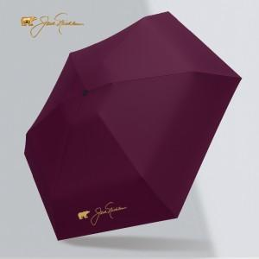 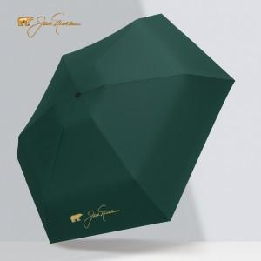

【상세/제작정보】

【인쇄/포장옵션】 | 실크, 원단실크1도 / 포장지포장

【공급단가】 | 수량 | 30~ | 100~ | 300~ | 1,000~ | 3,000~
*VAT별도 | 단가 | 9,230원 | 8,730원 | 8,300원 | 8,090원 | 7,950원

【상품 URL】 | https://www.synergygift.co.kr:443/src/goods_detail.php?gdno=42683

